상품제안서
컬러 메모패드 | 상품코드: S05632

 |  |  |  |  |  |  | 02-713-8555 | www.synergygift.co.kr
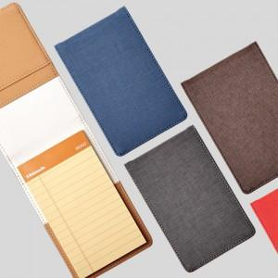

【상세/제작정보】 | <p>※금형비 별도 상품입니다.</p>

【인쇄/포장옵션】 | 불박 / 포장지포장

【공급단가】 | 수량 | 100~ | 300~ | 500~ | 1,000~ | 3,000~
*VAT별도 | 단가 | 5,800원 | 5,590원 | 5,370원 | 5,160원 | 5,030원

【상품 URL】 | https://www.synergygift.co.kr:443/src/goods_detail.php?gdno=10595

